상품제안서
국산 등산컵 | 상품코드: S13509

 |  |  |  |  |  |  | 02-713-8555 | www.synergygift.co.kr
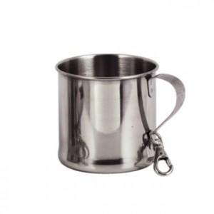

【상세/제작정보】 | .

【인쇄/포장옵션】 | 실크 / 포장지포장

【공급단가】 | 수량 | 200~ | 500~ | 1,000~ | 3,000~ | 5,000~
*VAT별도 | 小 | 3,240원 | 3,120원 | 3,000원 | 2,880원 | 2,800원
 | 大 | 3,370원 | 3,250원 | 3,120원 | 3,000원 | 2,920원

【상품 URL】 | https://www.synergygift.co.kr:443/src/goods_detail.php?gdno=11196

